Sheet1
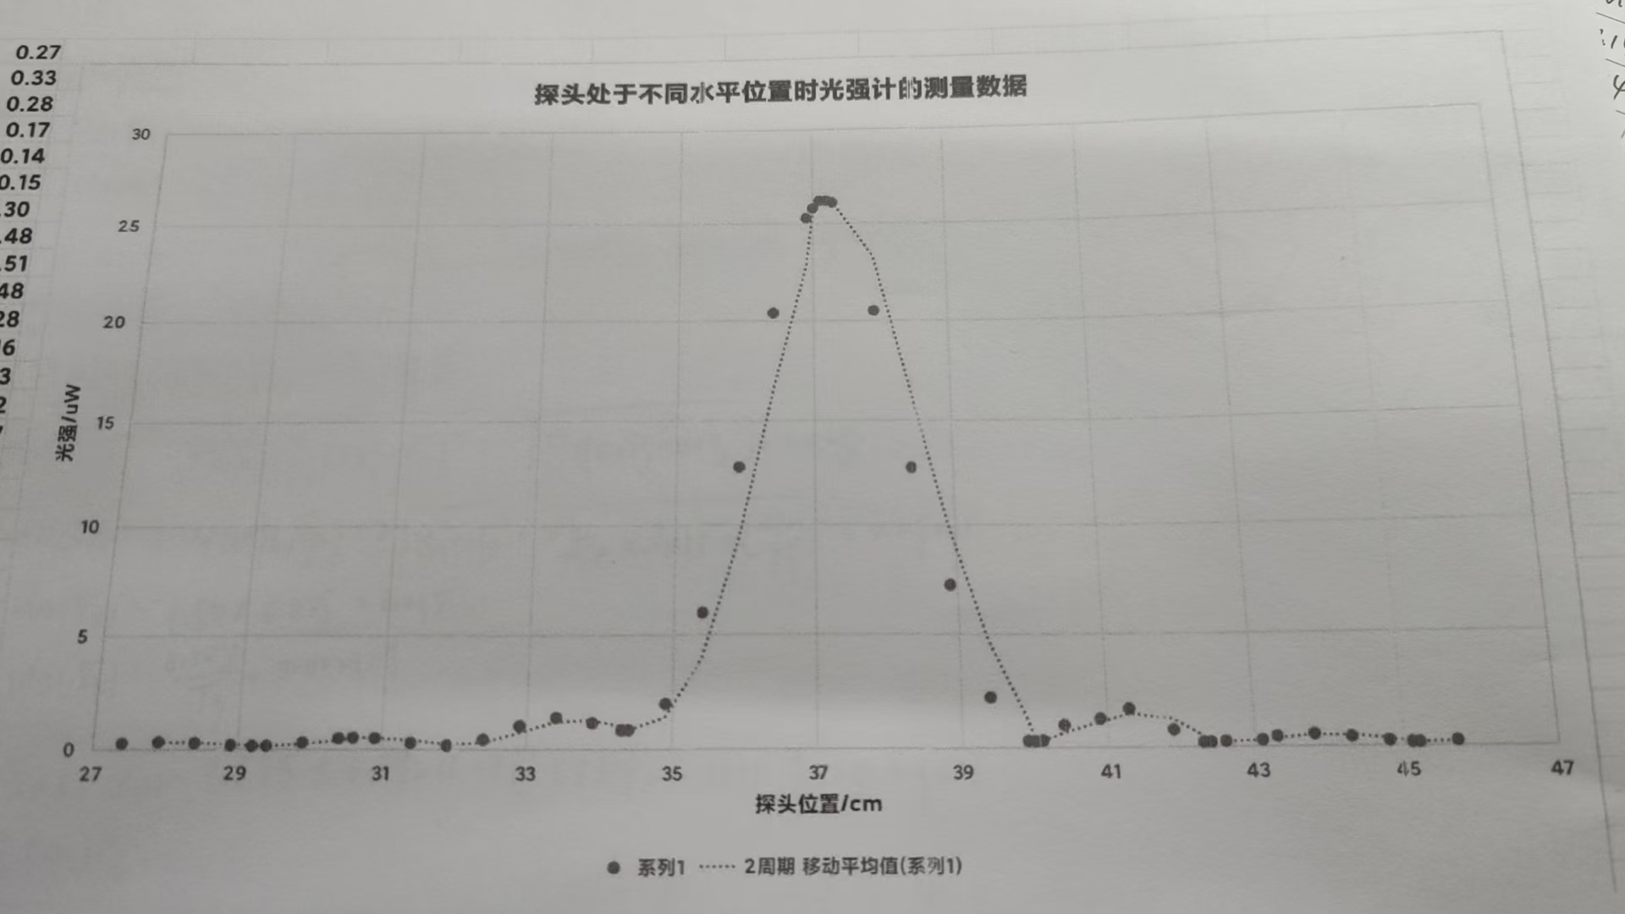
 | 0 | 0.1 | 0.2 | 0.3 | 0.4 | 0.5 | 0.6 | 0.7 | 0.8 | 0.9
20 | 0.18 | 0.17 | 0.17. | 0.17 | 0.17 | 0.17 | 0.15 | 0.15 | 0.15 | 0.14
21 | 0.14 | 0.13 | 0.13 | 0.13 | 0.13. | 0.14 | 0.14 | 0.15 | 0.15 | 0.16.
22 | 0.17 | 0.17 | 0.18 | 0.18 | 0.19 | 0.19 | 0.19 | 0.19 | 0.19 | 0.2
23 | 0.19 | 0.18 | 0.17 | 0.17 | 0.16 | 0.15 | 0.15 | 0.14. | 0.14 | 0.14
24 | 0.13 | 0.14 | 0.14 | 0.15 | 0.16 | 0.17 | 0.18 | 0.19 | 0.2 | 0.21
25 | 0.22 | 0.23 | 0.23 | 0.23 | 0.23 | 0.22 | 0.22 | 0.21 | 0.2 | 0.19
26 | 0.18 | 0.16 | 0.15 | 0.15 | 0.14 | 0.14 | 0.14 | 0.15 | 0.16 | 0.17
27 | 0.19 | 0.2 | 0.23 | 0.25 | 0.27 | 0.29 | 0.31 | 0.32 | 0.33 | 0.33
28 | 0.33 | 0.33 | 0.32 | 0.3 | 0.28 | 0.26 | 0.23 | 0.21 | 0.19 | 0.17
29 | 0.15 | 0.14 | 0.14 | 0.14 | 0.15 | 0.17 | 0.2 | 0.23 | 0.26 | 0.3
30 | 0.34 | 0.38 | 0.41 | 0.45 | 0.48 | 0.5 | 0.51 | 0.51 | 0.49 | 0.48
31 | 0.45 | 0.41 | 0.37 | 0.32 | 0.28 | 0.25 | 0.2 | 0.17 | 0.16 | 0.16
32 | 0.18 | 0.21 | 0.27 | 0.34 | 0.43 | 0.53 | 0.67 | 0.8 | 0.91 | 1.02
33 | 1.12 | 1.21 | 1.29 | 1.35 | 1.37 | 1.37 | 1.33 | 1.28 | 1.22 | 1.14.
34 | 1.05 | 0.95 | 0.88 | 0.83 | 0.83 | 0.88 | 1.04 | 1.27 | 1.6 | 1.96
35 | 2.46 | 3.14 | 3.94 | 4.9 | 5.97 | 7.14 | 8.36 | 9.93 | 11.39 | 12.75
36 | 14.32 | 15.94 | 17.47 | 18.91 | 20.4 | 21.6 | 22.7 | 23.8 | 24.6 | 25.3
37 | 25.8 | 26.2 | 26.2 | 26.1 | 12.71 | 25 | 24.2 | 23.1 | 21.9 | 20.5
38 | 18.9 | 17.43 | 15.82 | 14.23 | 12.71 | 11.51 | 10.27 | 9.16 | 8.27 | 7.22
39 | 6.16 | 5.09 | 4.05 | 3.03 | 2.19 | 1.47 | 0.97 | 0.6 | 0.39 | 0.3
40 | 0.28 | 0.31 | 0.44 | 0.67 | 0.98 | 1.32 | 1.57 | 1.63 | 1.49 | 1.25
41 | 1.06 | 1.12 | 1.4 | 1.68 | 1.66 | 1.35 | 0.84 | 0.64 | 0.6 | 0.74
42 | 0.79 | 0.6 | 0.33 | 0.9 | 0.2 | 0.23 | 0.24 | 0.23 | 0.23 | 0.2
43 | 0.2 | 0.28 | 0.39 | 0.43 | 0.39 | 0.39 | 0.45 | 0.51 | 0.52 | 0.47
44 | 0.43 | 0.43 | 0.43 | 0.39 | 0.34 | 0.29 | 0.27 | 0.24 | 0.22 | 0.19
45 | 0.17 | 0.15 | 0.15 | 0.16 | 0.17 | 0.18 | 0.19 | 0.21 | 0.23 | 0.25
46 | 0.28 | 0.3 | 0.31 | 0.31 | 0.31 | 0.32 | 0.32 | 0.31 | 0.3 | 0.28
47 | 0.26 | 0.24 | 0.22 | 0.2 | 0.19 | 0.17 | 0.16 | 0.15 | 0.14 | 0.14
48 | 0.14 | 0.14 | 0.15 | 0.16 | 0.17 | 0.18 | 0.19 | 0.2 | 0.21 | 0.22
49 | 0.22 | 0.23 | 0.22 | 0.22 | 0.21 | 0.21 | 0.2 | 0.19 | 0.18 | 0.17
50 | 0.16 | 0.15 | 0.14 | 0.14 | 0.13 | 0.13 | 0.13 | 0.13 | 0.14 | 0.15
51 | 0.15 | 0.16 | 0.16 | 0.17 | 0.17 | 0.18 | 0.18 | 0.19 | 0.19 | 0.19
52 | 0.18 | 0.18 | 0.17 | 0.17 | 0.16 | 0.15 | 0.15 | 0.15 | 0.15 | 0.15
53 | 0.14 | 0.15 | 0.15 | 0.16 | 0.16 | 0.17 | 0.18 | 0.18 | 0.19 | 0.19
54 | 0.19 | 0.19 | 0.2 | 0.21 | 0.2 | 0.2 | 0.2 | 0.19 | 0.18 | 0.18
55 | 0.16 | 0.16 | 0.15 | 0.15 | 0.14 | 0.13 | 0.13 | 0.13 | 0.3 | 0.13
56 | 0.13 | 0.13 | 0.14 | 0.14 | 0.15 | 0.15 | 0.16 | 0.16 | 0.17 | 0.16
57 | 0.17 | 0.17 | 0.17 | 0.17 | 0.17 | 0.17 | 0.16 | 0.16 | 0.15 | 0.15
58 | 0.14 | 0.14 | 0.14 | 0.13 | 0.14 | 0.13 | 0.13 | 0.13 | 0.13 | 0.13
59 | 0.14 | 0.14 | 0.14 | 0.15 | 0.15 | 0.15 | 0.15 | 0.15 | 0.16 | 0.16
60 | 0.15 | ——— | ——— | ——— | ——— | ——— | ——— | ——— | ——— | ———

